QDL
Dados calculados no luminotécnico |  |  |  |  |  |  |  |  |  |  |  | POTENCIA QUADRO | CORRENTE QDL
Quadro | Nº do circuito | Área | Tensão (V) | Método de Instalação | Método de Referência | Nº de luminárias | Potência Lum. (VA) | Demanda (VA) | Ip (A) | F.P |  | Demanda do quadro (+reservas)
QDL-0 | L0 | Subestação | 220 | 33 | B1 | 5 | 270 | 1350 | 6.14 | 0.95 |  | 1350 | 2.051112798
QDL-1 | L1 | Sala de caldeiras | 220 | 13 | F | 4 | 290 | 1160 | 5.27 | 0.95 |  | 1160 | 1.762437664
QDL-2 | L2 | Compressor | 220 | 13 | F | 6 | 290 | 1740 | 7.91 | 0.95 |  | 1740 | 2.643656496
QDL-3 | L3 | Depósito de carcaças | 220 | 13 | F | 6 | 290 | 1740 | 7.91 | 0.95 |  | 1740 | 2.643656496
QDL-4 | L4 | Recapagem | 220 | 13 | F | 10 | 440 | 4400 | 20.00 | 0.95 |  | 4400
 | L5 | Recapagem | 220 | 13 | F | 10 | 440 | 4400 | 20.00 | 0.95 |  | 4400
 | L6 | Recapagem | 220 | 13 | F | 10 | 440 | 4400 | 20.00 | 0.95 |  | 4400
 | L7 | Recapagem | 220 | 13 | F | 10 | 440 | 4400 | 20.00 | 0.95 |  | 4400
 | L8 | Recapagem | 220 | 13 | F | 10 | 440 | 4400 | 20.00 | 0.95 |  | 4400
 | L9 | Recapagem | 220 | 13 | F | 10 | 440 | 4400 | 20.00 | 0.95 |  | 4400
 | L10 | Recapagem | 220 | 13 | F | 10 | 440 | 4400 | 20.00 | 0.95 |  | 4400
 | L11 | Recapagem | 220 | 13 | F | 10 | 440 | 4400 | 20.00 | 0.95
 | L12 | Recapagem | 220 | 13 | F | 10 | 440 | 4400 | 20.00 | 0.95
 | L13 | Recapagem | 220 | 13 | F | 10 | 440 | 4400 | 20.00 | 0.95
 | L14 | Recapagem | 220 | 13 | F | 10 | 440 | 4400 | 20.00 | 0.95
 | L15 | Recapagem | 220 | 13 | F | 6 | 440 | 2640 | 12.00 | 0.95
 | L16 | Raspa | 220 | 13 | F | 8 | 290 | 2320 | 10.55 | 0.95 |  | 2320
 | L17 | Raspa | 220 | 13 | F | 8 | 290 | 2320 | 10.55 | 0.95
QDL-5 | L18 | Escritório | 220 | 7 | B1 | 4 | 90 | 360 | 1.64 | 0.98 |  | 360 | 0.5469634129
QDL-6 | L19 | Saída de produto | 220 | 7 | B1 | 6 | 90 | 540 | 2.45 | 0.98 |  | 540 |  | 1980
 | L20 | Controle de qualidade | 220 | 7 | B1 | 16 | 90 | 1440 | 6.55 | 0.98 |  | 1440 | 3.008298771
QDL-7 | L21 | Banheiros | 220 | 7 | B1 | 2 | 90 | 180 | 0.82 | 0.98 |  | 180 | 0.2734817065
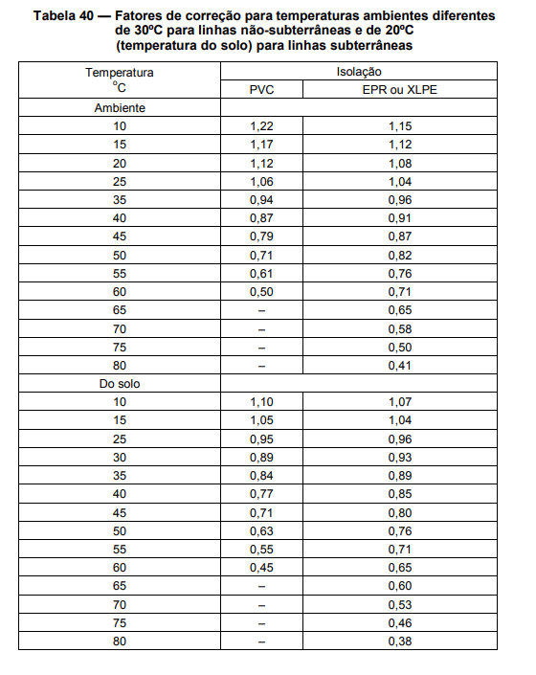
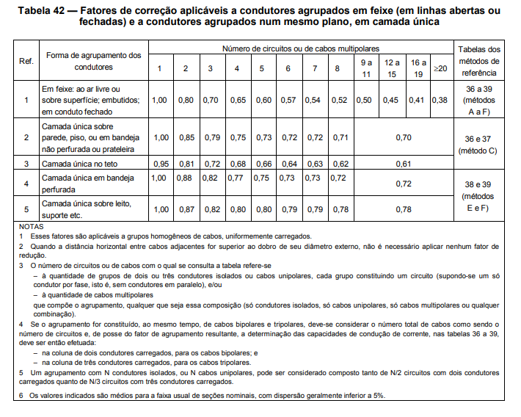
Fatores de correção
Quadro | Nº do circuito | Circuitos agrupados | Fator de agrupamento | Fator de temperatura (45ºC) | Fator de harmônicos | Isolação | Ip (A) | Ip' (A) | Iz (A) | Iz'
QDL-0 | L0 | 1 | 1 | 0.87 | 1.15 | EPR ou XLPE | 6.14 | 8.11 | 23.0 | 20.0 | 4 | B1EPR ou XLPE2
QDL-1 | L1 | 1 | 1 | 0.87 | 1.15 | EPR ou XLPE | 5.27 | 6.97 | 23.0 | 20.0 | 4 | FEPR ou XLPE2
QDL-2 | L2 | 1 | 1 | 0.87 | 1.15 | EPR ou XLPE | 7.91 | 10.45 | 23.0 | 20.0 | 4 | FEPR ou XLPE2
QDL-3 | L3 | 1 | 1 | 0.87 | 1.15 | EPR ou XLPE | 7.91 | 10.45 | 23.0 | 20.0 | 4 | FEPR ou XLPE2
QDL-4 | L4 | 2 | 0.88 | 0.87 | 1.15 | EPR ou XLPE | 20.00 | 30.04 | 41.0 | 31.4 | 4 | FEPR ou XLPE2
 | L5 | 2 | 0.88 | 0.87 | 1.15 | EPR ou XLPE | 20.00 | 30.04 | 41.0 | 31.4 | 4 | FEPR ou XLPE2
 | L6 | 2 | 0.88 | 0.87 | 1.15 | EPR ou XLPE | 20.00 | 30.04 | 41.0 | 31.4 | 4 | FEPR ou XLPE2
 | L7 | 2 | 0.88 | 0.87 | 1.15 | EPR ou XLPE | 20.00 | 30.04 | 41.0 | 31.4 | 4 | FEPR ou XLPE2
 | L8 | 2 | 0.88 | 0.87 | 1.15 | EPR ou XLPE | 20.00 | 30.04 | 41.0 | 31.4 | 4 | FEPR ou XLPE2
 | L9 | 2 | 0.88 | 0.87 | 1.15 | EPR ou XLPE | 20.00 | 30.04 | 41.0 | 31.4 | 4 | FEPR ou XLPE2
 | L10 | 2 | 0.88 | 0.87 | 1.15 | EPR ou XLPE | 20.00 | 30.04 | 41.0 | 31.4 | 4 | FEPR ou XLPE2
 | L11 | 2 | 0.88 | 0.87 | 1.15 | EPR ou XLPE | 20.00 | 30.04 | 41.0 | 31.4 | 4 | FEPR ou XLPE2
 | L12 | 2 | 0.88 | 0.87 | 1.15 | EPR ou XLPE | 20.00 | 30.04 | 41.0 | 31.4 | 4
 | L13 | 2 | 0.88 | 0.87 | 1.15 | EPR ou XLPE | 20.00 | 30.04 | 41.0 | 31.4 | 4
 | L14 | 2 | 0.88 | 0.87 | 1.15 | EPR ou XLPE | 20.00 | 30.04 | 41.0 | 31.4 | 4
 | L15 | 2 | 0.88 | 0.87 | 1.15 | EPR ou XLPE | 12.00 | 18.03 | 41.0 | 31.4 | 4 | FEPR ou XLPE2
 | L16 | 2 | 0.88 | 0.87 | 1.15 | EPR ou XLPE | 10.55 | 15.84 | 31.0 | 23.7 | 4 | FEPR ou XLPE2
 | L17 | 2 | 0.88 | 0.87 | 1.15 | EPR ou XLPE | 10.55 | 15.84 | 31.0 | 23.7 | 4 | FEPR ou XLPE2
QDL-5 | L18 | 1 | 1 | 0.79 | 1.15 | PVC | 1.64 | 2.38 | 17.5 | 13.8 | 1 | B1PVC2
QDL-6 | L19 | 2 | 0.8 | 0.79 | 1.15 | PVC | 2.45 | 4.47 | 17.5 | 11.1 | 1 | B1PVC2
 | L20 | 2 | 0.8 | 0.79 | 1.15 | PVC | 6.55 | 11.91 | 17.5 | 11.1 | 1 | B1PVC2
QDL-7 | L21 | 1 | 1 | 0.79 | 1.15 | PVC | 0.82 | 1.19 | 17.5 | 13.8 | 1 | B1PVC2

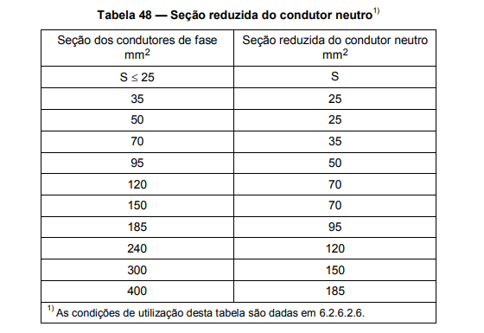
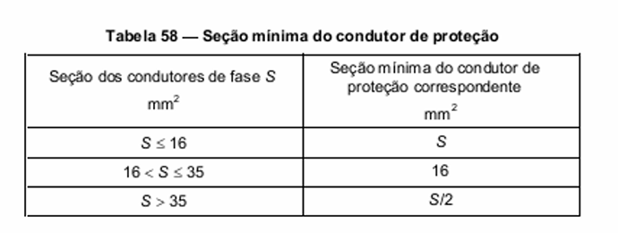
Seção dos condutores (mm²) |  |  |  |  |  |  |  |  |  | 35.301
Quadro | Nº do circuito | Fase | Neutro | Terra
QDL-0 | L0 | 1.5 | 1.5 | 1.5
QDL-1 | L1 | 1.5 | 1.5 | 1.5
QDL-2 | L2 | 1.5 | 1.5 | 1.5
QDL-3 | L3 | 1.5 | 1.5 | 1.5
QDL-4 | L4 | 4 | 4 | 4
 | L5 | 4 | 4 | 4
 | L6 | 4 | 4 | 4
 | L7 | 4 | 4 | 4
 | L8 | 4 | 4 | 4
 | L9 | 4 | 4 | 4
 | L10 | 4 | 4 | 4
 | L11 | 4 | 4 | 4
 | L12 | 4 | 4 | 4
 | L13 | 4 | 4 | 4
 | L14 | 4 | 4 | 4
 | L15 | 4 | 4 | 4
 | L16 | 2.5 | 2.5 | 2.5
 | L17 | 2.5 | 2.5 | 2.5 |  | ΔV = 2 × IP × L × (RCAT cosφ + XLsenφ )
QDL-5 | L18 | 1.5 | 1.5 | 1.5 |  | ΔV% = ΔV
QDL-6 | L19 | 1.5 | 1.5 | 1.5 |  | Ncp ×Vfn
 | L20 | 1.5 | 1.5 | 1.5
QDL-7 | L21 | 1.5 | 1.5 | 1.5

Disjuntor (A)
Quadro | Nº do circuito | Iz' (A) | In (A) | Ip (A) | Iz'>In>Ip
QDL-0 | L0 | 20.01 | 10 | 6.14 | OK
QDL-1 | L1 | 20.01 | 10 | 5.27 | OK
QDL-2 | L2 | 20.01 | 10 | 7.91 | OK
QDL-3 | L3 | 20.01 | 10 | 7.91 | OK
QDL-4 | L4 | 31.39 | 25 | 20.00 | OK
 | L5 | 31.39 | 25 | 20.00 | OK
 | L6 | 31.39 | 25 | 20.00 | OK
 | L7 | 31.39 | 25 | 20.00 | OK
 | L8 | 31.39 | 25 | 20.00 | OK
 | L9 | 31.39 | 25 | 20.00 | OK
 | L10 | 31.39 | 25 | 20.00 | OK
 | L11 | 31.39 | 25 | 20.00 | OK
 | L12 | 31.39 | 25 | 20.00 | OK
 | L13 | 31.39 | 25 | 20.00 | OK
 | L14 | 31.39 | 25 | 20.00 | OK
 | L15 | 31.39 | 16 | 12.00 | OK
 | L16 | 23.73 | 16 | 10.55 | OK
 | L17 | 23.73 | 16 | 10.55 | OK
QDL-5 | L18 | 13.83 | 6 | 1.64 | OK
QDL-6 | L19 | 11.06 | 6 | 2.45 | OK
 | L20 | 11.06 | 10 | 6.55 | OK
QDL-7 | L21 | 13.83 | 6 | 0.82 | OK

BALANÇO DE POTENCIAS QDL
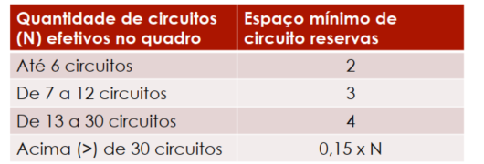
QDL0 - Subestação
Circuito | Disjuntor | Corrente do Disjuntor (A) | Capacidade de interrupção do disjuntor (kA) | Balanço de potência (VA)
 |  |  |  | R | S | T
L0 | MDW-C10 | 10 | 5 | 1350 | - | -

QDL1 - Sala de Caldeiras
Circuito | Disjuntor | Corrente do Disjuntor (A) | Capacidade de interrupção do disjuntor (kA) | Balanço de potência (VA)
 |  |  |  | R | S | T
L1 | MDW-C10 | 10 | 5 | - | 1160 | -

QDL2 - Compressor
Circuito | Disjuntor | Corrente do Disjuntor (A) | Capacidade de interrupção do disjuntor (kA) | Balanço de potência (VA)
 |  |  |  | R | S | T
L2 | MDW-C10 | 10 | 5 | - | - | 1740

QDL3 - Depósito de carcaças
Circuito | Disjuntor | Corrente do Disjuntor (A) | Capacidade de interrupção do disjuntor (kA) | Balanço de potência (VA)
 |  |  |  | R | S | T
L3 | MDW-C10 | 10 | 5 | - | 1740 | -

QDL4 - Recapagem e Raspa
Circuito | Disjuntor | Corrente do Disjuntor (A) | Capacidade de interrupção do disjuntor (kA) | Balanço de potência (VA)
 |  |  |  | R | S | T
L4 | MDW-C25 | 25 | 5 | 4400 | - | -
L5 | MDW-C25 | 25 | 5 | - | - | 4400 | fase mais carregada é a R com 19920
L6 | MDW-C25 | 25 | 5 | - | 4400 | -
L7 | MDW-C25 | 25 | 5 | 4400 | - | - | 55680
L8 | MDW-C25 | 25 | 5 | - | - | 4400 | 18560
L9 | MDW-C25 | 25 | 5 | - | 4400 | -
L10 | MDW-C25 | 25 | 5 | 4400 | - | - | 90.54545455
L11 | MDW-C25 | 25 | 5 | - | - | 4400
L12 | MDW-C25 | 25 | 5 | - | 4400 | -
L13 | MDW-C25 | 25 | 5 | 4400 | - | -
L14 | MDW-C25 | 25 | 5 | - | - | 4400
L15 | MDW-C16 | 16 | 5 | - | 2640 | -
L16 | MDW-C16 | 16 | 5 | - | 2320 | -
L17 | MDW-C16 | 16 | 5 | 2320 | - | -
 |  |  | total | 19920 | 18160 | 17600

QDL5 - Escritório
Circuito | Disjuntor | Corrente do Disjuntor (A) | Capacidade de interrupção do disjuntor (kA) | Balanço de potência (VA)
 |  |  |  | R | S | T
L18 | MDW-C6 | 6 | 5 | - | - | 360

QDL6 - Sala de produto e controle de qualidade
Circuito | Disjuntor | Corrente do Disjuntor (A) | Capacidade de interrupção do disjuntor (kA) | Balanço de potência (VA)
 |  |  |  | R | S | T | 1980
L19 | MDW-C6 | 6 | 5 | - | 540 | - | 990
L20 | MDW-C10 | 10 | 5 | - | - | 1440 | 6.545454545

QDL7 - Banheiro
Circuito | Disjuntor | Corrente do Disjuntor (A) | Capacidade de interrupção do disjuntor (kA) | Balanço de potência (VA)
 |  |  |  | R | S | T
L21 | MDW-C6 | 6 | 5 | - | - | 180

QDGL
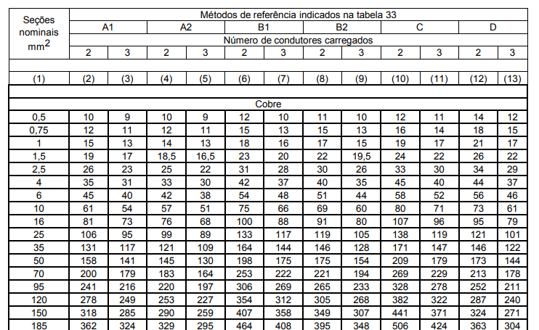
Quadro | Corrente nominal [A] | Tensão [V] |  | Método de instalação | Método de referência |  |  | Circuito | Disjuntor | Corrente do Disjuntor (A) | Potência aparente (VA)
QDL-0 | 6.14 | 220 | -18.19 | 13 | F
QDL-1 | 5.27 | 220 | -18.19 | 13 | F |  |  | QDL-0 | MDWH-C10 | 10 | 1350 | QDL-0 | L0 | Subestação | 1350 | 0.95
QDL-2 | 7.91 | 220 | -18.19 | 13 | F |  |  | QDL-1 | MDWH-C10 | 10 | 1160 | QDL-1 | L1 | Sala de caldeiras | 1160 | 0.95
QDL-3 | 7.91 | 220 | -18.19 | 13 | F |  |  | QDL-2 | MDWH-C10 | 10 | 1740 | QDL-2 | L2 | Compressor | 1740 | 0.95
QDL-4 | 84.60 | 380 | -18.19 | 13 | F |  |  | QDL-3 | MDWH-C10 | 10 | 1740 | QDL-3 | L3 | Depósito de carcaças | 1740 | 0.95
QDL-5 | 1.64 | 220 | -11.48 | 13 | F |  |  | QDL-4 | MDWH-C100 | 100 | 55680 | QDL-4 | L4 | Recapagem | 4400 | 0.95
QDL-6 | 9.00 | 220 | -11.48 | 13 | F |  |  | QDL-5 | MDWH-C10 | 10 | 360 |  | L5 | Recapagem | 4400 | 0.95
QDL-7 | 0.82 | 220 | -11.48 | 13 | F |  |  | QDL-6 | MDWH-C10-3 | 10 | 1980 |  | L6 | Recapagem | 4400 | 0.95
 |  |  |  |  |  |  |  | QDL-7 | MDWH-C10 | 10 | 180 |  | L7 | Recapagem | 4400 | 0.95
 |  |  |  |  |  |  |  | Total |  |  | 64190 |  | L8 | Recapagem | 4400 | 0.95
 |  |  |  |  |  |  |  | RQDL-1 |  |  | 21396.66667 |  | L9 | Recapagem | 4400 | 0.95
 |  |  |  |  |  |  |  | RQDL-2 |  |  | 21396.66667 |  | L10 | Recapagem | 4400 | 0.95
 |  |  |  |  |  |  |  | RQDL-3 |  |  | 21396.66667 |  | L11 | Recapagem | 4400 | 0.95
 |  |  |  |  |  |  |  | Total |  |  | 128380 |  | L12 | Recapagem | 4400 | 0.95
 |  |  |  |  |  |  |  |  |  |  |  |  | L13 | Recapagem | 4400 | 0.95
 |  |  |  |  |  |  |  |  |  |  |  |  | L14 | Recapagem | 4400 | 0.95
 |  |  |  |  |  |  |  |  |  |  |  |  | L15 | Recapagem | 2640 | 0.95
 |  |  |  |  |  |  |  |  |  |  |  |  | L16 | Raspa | 2320 | 0.95
 | quadro mais longe? |  |  |  |  |  |  |  |  |  |  |  | L17 | Raspa | 2320 | 0.95
 | Circuito L1 | Corrente (A) |  |  | Distância (m) | R [Ω/m] | X [Ω/m] | FP | ΔV [V] | ΔV [%] | ΔV[%]* | QDL-5 | L18 | Escritório | 360 | 0.98
 | QDGL-QDL5 | 1.6364 |  |  | 127 | 0.0148137 | 0.0001378 | 0.92 | 5.686990411 | 1.50% | 1.50% | QDL-6 | L19 | Saída de produto | 540 | 0.98
 |  |  |  |  |  |  |  |  |  |  |  |  | L20 | Controle de qualidade | 1440 | 0.98
 | Quadro | Fator de agrupamento |  |  | Fator de temperatura (50ºC) | Fator de harmônicos | Isolação | Corrente nominal [A] | Ip' (A) | Iz (A) | IZ' (A) | QDL-7 | L21 | Banheiros | 180 | 0.98
 | QGDL | 1 |  |  | 0.87 | 1.05 | EPR ou XLPE | 32.818 | 39.608 | 144.0 | 125.28

 | 21600 | POTENCIA FASE MAIS CARREGADA DO QGDL
 | 658.1793069
 | 32.81780477 |  |  |  |  | usei B1 7

